E-Rモデル エンティティ一覧
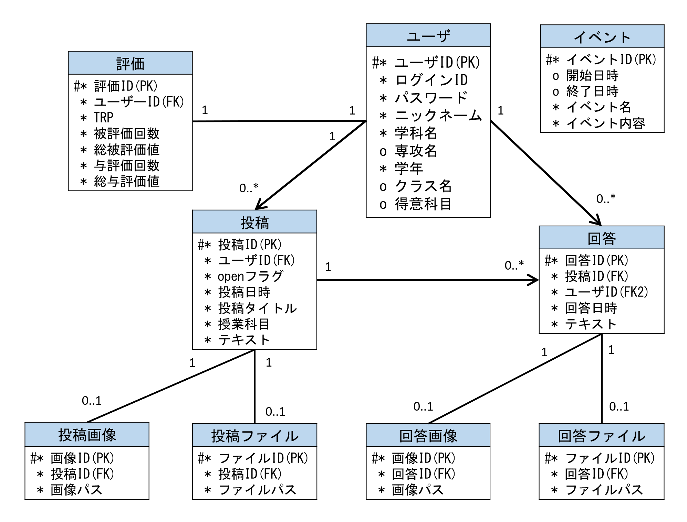
E-R図
システム名 |  | 課題投稿サイト |  | 作成者 | 井上
工程名 |  | データベース設計 |  | 作成日付 | 2023-05-16
ドキュメント名 |  | データベース設計書 |  | バージョン | v1.1
E-R図ID |  | E-R_01 |  | 更新者 | 井上
概要 |  | 課題投稿サイトのE-R図、及びエンティティ一覧を示す |  | 更新日付 | 2023-05-22

エンティティ一覧
No. | 論理エンティティ名 | 物理エンティティ名 | エンティティ種別 | 定義
1 | 評価 | evaluation | イベント | ユーザの評価情報
2 | ユーザ | users | イベント | ユーザ情報
3 | 投稿 | posts | イベント | 投稿の情報
4 | 回答 | replies | イベント | 回答の情報
5 | 投稿画像 | post_images | イベント | 投稿の画像情報
6 | 回答画像 | reply_images | イベント | 回答の画像情報
7 | 投稿ファイル | post_files | イベント | 投稿のファイル情報
8 | 回答ファイル | reply_files | イベント | 回答のファイル情報
9 | イベント | events | マスター | 開催イベントの情報
E-Rモデル図

